Conexiones a un mismo Host
Muestra de 200 conexiones a un mismo host en los ultimos 2 seg

H0: La serie corresponde a una distribución exponencial negativa |  |  |  |  |  |  | Ejemplos de distribuciones exponenciales negativas
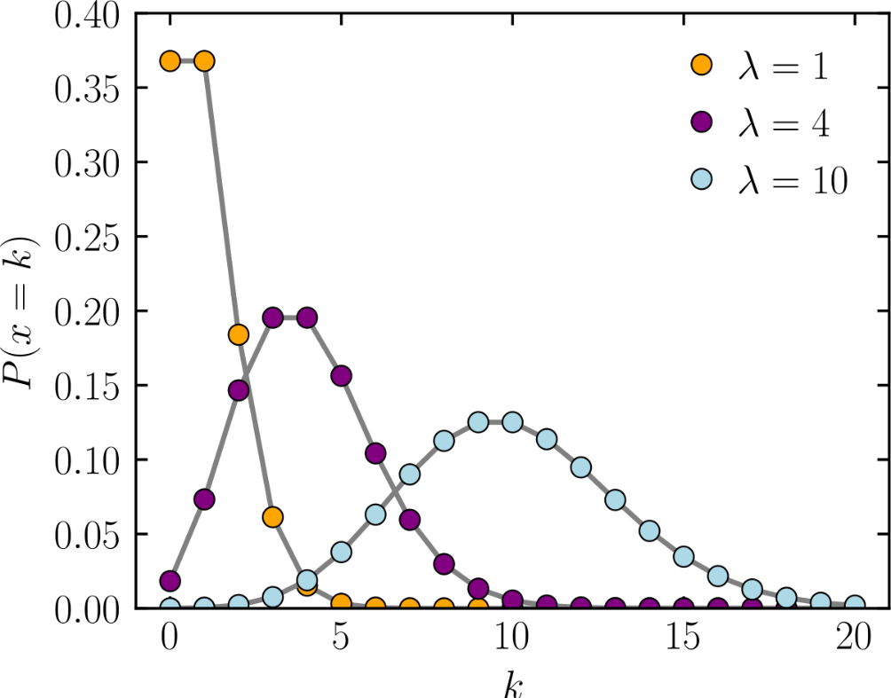
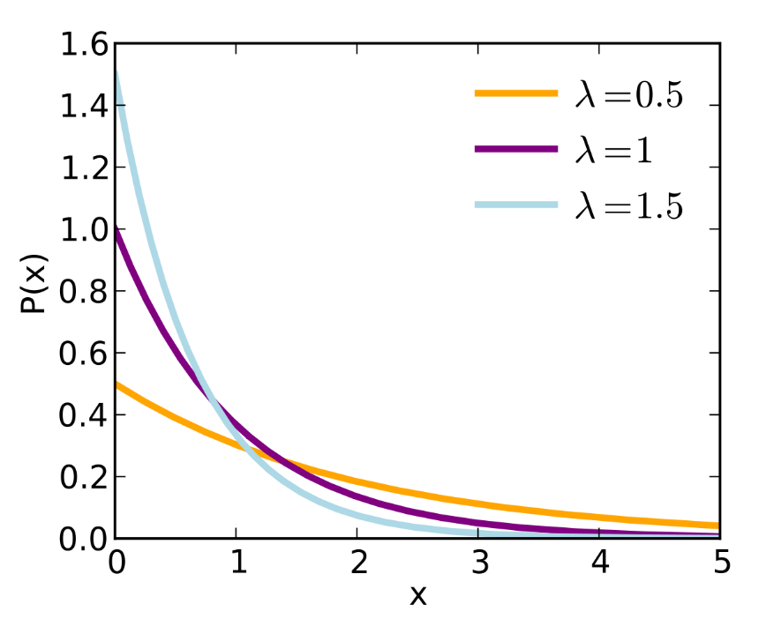

Numero intervalos | cant datos |  | min | max |  | Amplitud del intervalo
14 | 200 |  | 1.00 | 511.00 |  | 36.428571429
 |  |  |  |  |  | 37
Media | 98.70
Lambda | 0.01
v (grados de libertad) | 12

Prueba de bondad Chi cuadrado sobre la serie de datos: Conexiones a un mismo host

 | Conexiones en cantidad | Frecuencia absoluta |  |  |  | Frecuencia esperada
Desde | Hasta | fo | Marca de clase | P() c/mc | P() c/Pac | fe |  | Intervalos | Desde | Hasta | fo | fe | c | C(AC)
0.00 | 36.99 | 125 | 18.495 | 0.311 | 0.313 | 62.513 |  | 1 | 0.00 | 36.99 | 125 | 62.513 | 62.460 | 62.460
37.00 | 73.99 | 7 | 55.495 | 0.214 | 0.215 | 42.969 |  | 2 | 37.00 | 73.99 | 7 | 42.969 | 30.110 | 92.570
74.00 | 110.99 | 7 | 92.495 | 0.147 | 0.148 | 29.536 |  | 3 | 74.00 | 110.99 | 7 | 29.536 | 17.195 | 109.764
111.00 | 147.99 | 10 | 129.495 | 0.101 | 0.102 | 20.302 |  | 4 | 111.00 | 147.99 | 10 | 20.302 | 5.227 | 114.992
148.00 | 184.99 | 7 | 166.495 | 0.069 | 0.070 | 13.955 |  | 5 | 148.00 | 184.99 | 7 | 13.955 | 3.466 | 118.458
185.00 | 221.99 | 4 | 203.495 | 0.048 | 0.048 | 9.592 |  | 6 | 185.00 | 221.99 | 4 | 9.592 | 3.260 | 121.718
222.00 | 258.99 | 9 | 240.495 | 0.033 | 0.033 | 6.593 |  | 7 | 222.00 | 258.99 | 9 | 6.593 | 0.879 | 122.596
259.00 | 295.99 | 7 | 277.495 | 0.023 | 0.023 | 4.532 |  | 8 | 259.00 | 332.99 | 8 | 7.647 | 0.016 | 122.612
296.00 | 332.99 | 1 | 314.495 | 0.015 | 0.016 | 3.115 |  | 9 | 333.00 | 517.99 | 23 | 5.798 | 51.038 | 173.651 | CALC
333.00 | 369.99 | 3 | 351.495 | 0.011 | 0.011 | 2.141 |  |  |  |  |  |  |  | 2.165 | TAB
370.00 | 406.99 | 4 | 388.495 | 0.007 | 0.007 | 1.472 |  | Intervalos Optimazados fe >= 5
407.00 | 443.99 | 0 | 425.495 | 0.005 | 0.005 | 1.012 |  | v (grados de libertad) | 7.00
444.00 | 480.99 | 2 | 462.495 | 0.003 | 0.003 | 0.695
481.00 | 517.99 | 14 | 499.495 | 0.002 | 0.002 | 0.478
 |  |  |  | 0.989 | 0.995

Conclusión: El valor calculado (173,651 CALC) es mayor al valor tabulado (2,165 TAB), por lo tanto, se RECHAZA la hipotesis nula (H0)

Conexiones al mismo Servicio
Variable: número de conexiones a un mismo servicio
Tamaño de la muestra: 200

H0: La serie corresponde a una distribución exponencial negativa

 |  |  |  |  |  | Numero intervalos | cant datos | min | max |  | Amplitud del intervalo
 |  |  |  |  |  | 14 | 200 | 1.00 | 255.00 |  | 18.142857143
 |  |  |  |  |  |  |  |  |  |  | 19
 |  |  |  |  |  | Media | 124.12
 |  |  |  |  |  | Lambda | 0.01
 |  |  |  |  |  | v (grados de libertad) | 12

Prueba de bondad Chi cuadrado sobre la serie de datos: Conexiones a un mismo servicio

 | Conexiones en cantidad | Frecuencia absoluta |  |  |  | Frecuencia esperada
Desde | Hasta | fo | Marca de clase | P() c/mc | P() c/Pac | fe |  | Intervalos | Desde | Hasta | fo | fe | c | c(AC)
0.00 | 18.99 | 63.00 | 9.50 | 0.1417 | 0.1419 | 28.374 |  | 1 | 0.00 | 18.99 | 63.00 | 28.37 | 42.26 | 42.26
19.00 | 37.99 | 13.00 | 28.50 | 0.1216 | 0.1217 | 24.346 |  | 2 | 19.00 | 37.99 | 13.00 | 24.35 | 5.29 | 47.55
38.00 | 56.99 | 10.00 | 47.50 | 0.1044 | 0.1045 | 20.891 |  | 3 | 38.00 | 56.99 | 10.00 | 20.89 | 5.68 | 53.22
57.00 | 75.99 | 7.00 | 66.50 | 0.0895 | 0.0896 | 17.926 |  | 4 | 57.00 | 75.99 | 7.00 | 17.93 | 6.66 | 59.88
76.00 | 94.99 | 5.00 | 85.50 | 0.0768 | 0.0769 | 15.381 |  | 5 | 76.00 | 94.99 | 5.00 | 15.38 | 7.01 | 66.89
95.00 | 113.99 | 3.00 | 104.50 | 0.0659 | 0.0660 | 13.198 |  | 6 | 95.00 | 113.99 | 3.00 | 13.20 | 7.88 | 74.77
114.00 | 132.99 | 6.00 | 123.50 | 0.0566 | 0.0566 | 11.325 |  | 7 | 114.00 | 132.99 | 6.00 | 11.32 | 2.50 | 77.27
133.00 | 151.99 | 6.00 | 142.50 | 0.0485 | 0.0486 | 9.717 |  | 8 | 133.00 | 151.99 | 6.00 | 9.72 | 1.42 | 78.69
152.00 | 170.99 | 5.00 | 161.50 | 0.0416 | 0.0417 | 8.338 |  | 9 | 152.00 | 170.99 | 5.00 | 8.34 | 1.34 | 80.03
171.00 | 189.99 | 2.00 | 180.50 | 0.0357 | 0.0358 | 7.155 |  | 10 | 171.00 | 189.99 | 2.00 | 7.15 | 3.71 | 83.74
190.00 | 208.99 | 3.00 | 199.50 | 0.0307 | 0.0307 | 6.139 |  | 11 | 190.00 | 208.99 | 3.00 | 6.14 | 1.61 | 85.35
209.00 | 227.99 | 6.00 | 218.50 | 0.0263 | 0.0263 | 5.268 |  | 12 | 209.00 | 227.99 | 6.00 | 5.27 | 0.10 | 85.45
228.00 | 246.99 | 17.00 | 237.50 | 0.0226 | 0.0226 | 4.520 |  | 13 | 228.00 | 265.99 | 71.00 | 8.40 | 466.62 | 552.07 | CALC
247.00 | 265.99 | 54.00 | 256.50 | 0.0194 | 0.0194 | 3.878 |  |  |  |  |  |  |  | 19.68 | TAB
 |  |  |  | 0.8814 | 0.8823
 |  |  |  |  |  |  |  | Intervalos Optimazados fe >= 5
 |  |  |  |  |  |  |  | v (grados de libertad) |  | 11

Conclusión: El valor calculado (552,07 CALC) es mayor al valor tabulado (19,68 TAB), por lo tanto, se RECHAZA la hipotesis nula (H0)

